4.流量计算
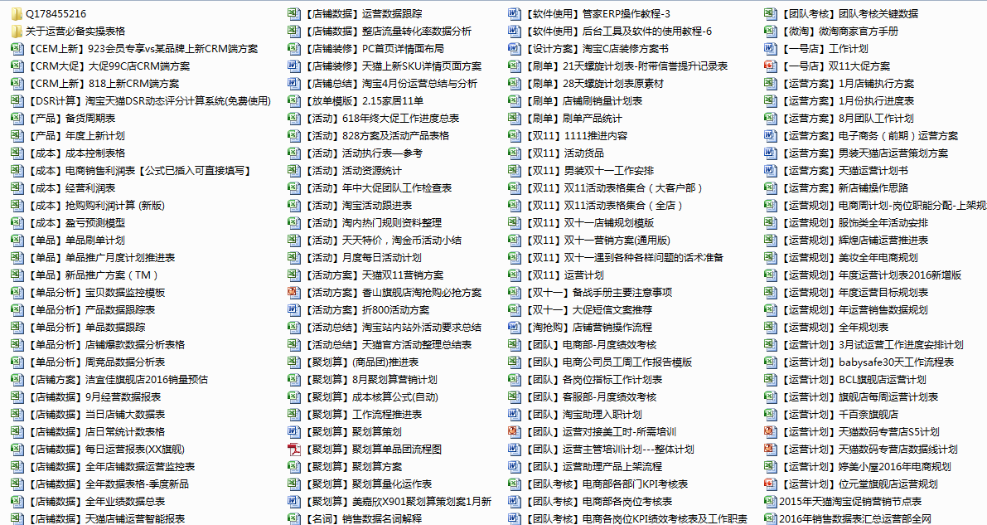
流量计划相关
 | 预计UV | 转化率 | 订单量 | 客单价 | 销售金额目标
年中大促主要目标 | 600000 | 3% | 18000 | 260 | 4680000
年中大促正式（活动当天流量增长预估） | 250000
年中大促预热期间 | 100,000
直通车 | 50,000
淘宝客 | 50000
钻石展位 | 50,000
外网流量 | 0
硬广 | 0
crm | 50,000
无线 | 50,000
最终流量缺口 | 0

作用：
1、年中大促主要目标：商家制定销售金额目标，转化目标，客单价目标后，公式自动得出预计UV目标，用于初期目标制定使用
2、预计UV栏下方内容，为主要流量来源方式，根据主要流量来源方式制定不同的转化，客单，销售目标，最后合计得出流量缺口 及销售目标差异，如存在差异需要做微调，非常重要，销售目标还影响着备货情况

Sheet18
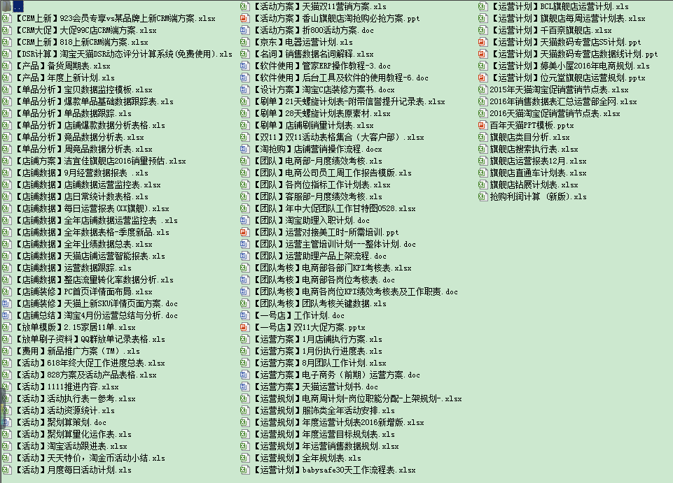

想要更多表格加Q：178455216，相互学习交流

